農業後継者比率
41. 農業後継者比率（販売農家）

 | 時点 2010(H22)年2月1日（５年毎）
 | 単位 ％ |  |  |  |  |  |  |  | 偏差値 |  | 42.3
順位 |  | 都道府県名 |  | 数 値 |  |  | 順位 | 都道府県名 |  | 数 値

 |  | 0 | 全 国 |  | 59.4 | 0.0 | 24 | 0 | 石 川 |  | 61.7 | 0
1 |  | 0 | 福 井 |  | 74.3 | 0.0 | 25 | 0 | 長 野 |  | 61.5 | 0
2 |  | 0 | 岐 阜 |  | 72.7 | 0.0 | 26 | 0 | 埼 玉 |  | 60.6 | 0
3 |  | 0 | 大 阪 |  | 72.1 | 0.0 | 27 | 0 | 茨 城 |  | 60.4 | 0
4 |  | 0 | 香 川 |  | 69.7 | 0.0 | 28 | 0 | 山 口 |  | 60.2 | 0
5 |  | 0 | 岩 手 |  | 68.0 | 0.0 | 29 | 0 | 山 形 |  | 58.4 | 0
6 |  | 0 | 奈 良 |  | 67.8 | 0.0 | 29 | 0 | 佐 賀 |  | 58.4 | 0
7 |  | 0 | 富 山 |  | 67.4 | 0.0 | 31 | 0 | 新 潟 |  | 57.1 | 0
8 |  | 0 | 兵 庫 |  | 67.3 | 0.0 | 32 | 0 | 青 森 |  | 56.6 | 0
9 |  | 0 | 宮 城 |  | 67.1 | 0.0 | 33 | 0 | 福 岡 |  | 56.0 | 0
10 |  | 0 | 広 島 |  | 66.0 | 0.0 | 34 | 0 | 大 分 |  | 55.8 | 0
11 |  | 0 | 鳥 取 |  | 65.3 | 0.0 | 35 | 0 | 山 梨 |  | 54.3 | 0
12 |  | 0 | 島 根 |  | 65.0 | 0.0 | 36 | 0 | 和歌山 |  | 53.7 | 0
13 |  | 0 | 神奈川 |  | 64.9 | 0.0 | 37 | ◎ | 千 葉 |  | 53.5 | 0
13 |  | 0 | 岡 山 |  | 64.9 | 0.0 | 38 | 0 | 静 岡 |  | 53.4 | 0
15 |  | 0 | 徳 島 |  | 64.8 | 0.0 | 39 | 0 | 群 馬 |  | 53.0 | 0
16 |  | 0 | 三 重 |  | 64.6 | 0.0 | 39 | 0 | 長 崎 |  | 53.0 | 0
17 |  | 0 | 秋 田 |  | 64.5 | 0.0 | 41 | 0 | 愛 媛 |  | 52.6 | 0
17 |  | 0 | 福 島 |  | 64.5 | 0.0 | 42 | 0 | 高 知 |  | 52.3 | 0
19 |  | 0 | 愛 知 |  | 63.3 | 0.0 | 43 | 0 | 沖 縄 |  | 52.0 | 0
20 |  | 0 | 東 京 |  | 63.0 | 0.0 | 44 | 0 | 熊 本 |  | 47.5 | 0
21 |  | 0 | 滋 賀 |  | 62.5 | 0.0 | 45 | 0 | 宮 崎 |  | 45.9 | 0
22 |  | 0 | 京 都 |  | 62.3 | 0.0 | 46 | 0 | 鹿児島 |  | 40.9 | 0
23 |  | 0 | 栃 木 |  | 62.0 | 0.0 | 47 | 0 | 北海道 |  | 31.4 | 0
農業後継者比率 （販売農家）
千 葉 | 53.5
北海道 | 31.4
青 森 | 56.6
岩 手 | 68
宮 城 | 67.1
秋 田 | 64.5
山 形 | 58.4
福 島 | 64.5
茨 城 | 60.4
栃 木 | 62
群 馬 | 53
埼 玉 | 60.6
東 京 | 63
神奈川 | 64.9
新 潟 | 57.1
富 山 | 67.4
石 川 | 61.7
福 井 | 74.3
山 梨 | 54.3
長 野 | 61.5
岐 阜 | 72.7
静 岡 | 53.4
愛 知 | 63.3
三 重 | 64.6
滋 賀 | 62.5
京 都 | 62.3
大 阪 | 72.1
兵 庫 | 67.3
奈 良 | 67.8
和歌山 | 53.7
鳥 取 | 65.3
島 根 | 65
岡 山 | 64.9
広 島 | 66
山 口 | 60.2
徳 島 | 64.8
香 川 | 69.7
愛 媛 | 52.6
高 知 | 52.3
福 岡 | 56
佐 賀 | 58.4
長 崎 | 53
熊 本 | 47.5
大 分 | 55.8
宮 崎 | 45.9
鹿児島 | 40.9
沖 縄 | 52

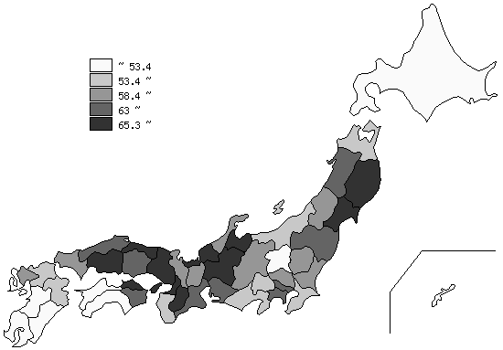
千葉県の推移
平成12年 | 62.1 | 16
平成17年 | 51.8 | 32
平成22年 | 53.5 | 37

《摘 要》 ・資料出所 2010年世界農林業センサス ・算出方法 農業後継者数÷販売農家戸数 ・参 考 千葉県の販売農家の農業後継者数は、29,164人で10位。全国は、969,056人。 注）推移グラフは、平成12年･平成22年は世界農林業センサス、平成17年は農林業センサスに よります。平成12年以前は調査対象外のため掲載していません。

